拉活跃活动
圣诞节拉活跃活动-在活动结束后，赠送玩家活动期间内最大WIN的X倍Credits

美术需求
一 | 活动弹窗
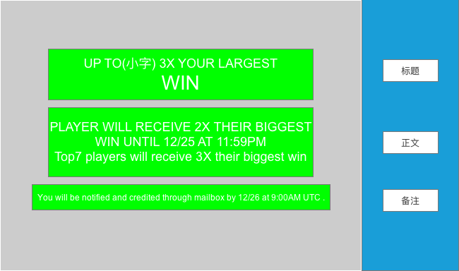

二 | 大厅公告牌
1 | 标题：UP TO(小字) 3X YOUR LARGEST WIN
2 | 时间提示:Ends in：47:59:59

程序需求
一 | 使玩家在活动期间内的最大WIN翻倍

1 | 客户端 :记录玩家在本地时间2017/12/24的00:00:00-2017/12/25的23:59:59期间SPIN获得的WIN的最大值，在user profile中命名为MaxWinDuringActivity
1.1 | 客户端：在2017/12/24的本地时间上午9:00给玩家发送本地推送。
 | 本地推送：Collect 💥DOUBLE💥 BONUS and Win 💰DOUBLE PRIZE💰！
2 | 服务端：在服务器中记录每个玩家的UDID和活动期间内WIN的最大值。格式为UDID列、MaxWin列
3 | 根据玩家的MaxWin来给玩家发奖励。
3.1 | 客户端:通过邮件给所有玩家发MaxWin的筹码(只能领1次)
 | 邮件内容：MERRY CHRISTMAS! You DOUBLED your biggest WIN! Good luck every spin!
 | 奖励：MaxWin的筹码。
 | 玩家点击领取后获取筹码
 | 本地推送：💥DOUBLE💥 your biggest WIN! Click here to get your 💰BONUS!💰
3.2 | 服务端:UTC 9:00AM (背景时间17点)统计MaxWin最高的7名玩家，再给这些玩家发1MaxWin的筹码
 | 邮件内容：MERRY CHRISTMAS to TOP7 winner! You get total 3X BIGGEST WIN, here is your extra BONUS CREDITS!
 | 奖励：MaxWin的筹码。
 | 玩家点击领取后获取筹码
 | 本地推送：You are the 👑TOP7👑 winner! Click here to get your 💰BONUS!💰
4 | 弹窗时机：圣诞节活动期间（12.24的0：00-12.25的23：59）每一次登录游戏，进入大厅时。冷却时间为3小时。
5 | 20171224的09：00本地推送一条讯息，告知圣诞节拉活跃活动正在进行中。
 |  | 推送标题：MERRY CHRISTMAS!
 |  | 推送内容 :🎄 Merry Christmas! 💥2X💥 your largest 💰WIN!💰

拉活跃活动2-双倍hourly bonus
圣诞节拉活跃活动-圣诞节期间，玩家可以领取双倍的hourly bonus

美术需求
一 | 活动弹窗
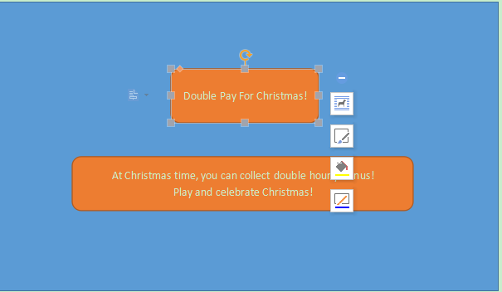

 |  | DOUBLE PAY FOR CHRISTMAS!

 |  | AT CHRISTMAS TIME, YOU CAN COLLECT DOUBLE HOURLY BONUS!
 |  | PLAY AND CELEBRATE CHRISTMAS!

二 | 大厅公告牌
1 | 标题：DOUBLE PAY FOR HOURLY BONUS!
2 | 时间提示:Ends in：47:59:59

三 | hourly bonus上增加DOUBLE PAY的标志

程序需求
一 | 使玩家在活动期间内hourly bonus 翻倍

1 | 客户端 :使玩家在12/24 0：00-12/26 23：59：59，领取的hourly bonus翻倍
1.1 | 客户端：在2017/12/24的本地时间上午9:00给玩家发送本地推送。
 | 本地推送：Collect 💥DOUBLE💥 BONUS and Win 💰DOUBLE PRIZE💰！
1.2 | 活动期间内，hourly bonus在大厅显示的数值翻倍
1.3 | 活动期间内DOUBLE PAY的标志始终停留在hourly bonus上方
1.4 | 在2017/12/26下午15:00如果此时有hourly bonus可以领取，则给玩家发送本地推送；否则，在玩家下一次hourly bonus准备就绪时给玩家发送本地推送。
 | 本地推送：LAST CHANCE! COLLECT 💥DOUBLE💥 BONUS AND CELEBRATE CHRISTMAS!

参考图
